Transposed
 |  | Style/Color | Цвет полный | Style | Color | Name | Страна по ГТД | ГТД | Состав | Пол | Цена | Код команды | Лига | Команда | O/S | 55 | 56 | 57 | 58 | 59 | 60
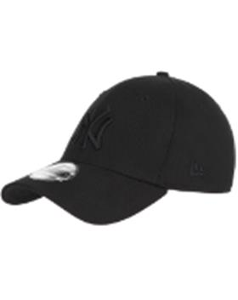 | Бейсболка | 10145637BLKBLK | черный | 10145637 | BLKBLK | 10145637-BLKBLK L/XL Бейсболка 39THIRTY LEAGUE BASIC NEYYAN BLACK/BLACK черный р.L/XL | БАНГЛАДЕШ | 10702070/060921/0281005/1 | 97% Хлопок - 3% Эластан | Унисекс | 1489.65 | NEYYAN | MLB | New York Yankees |  |  |  |  |  |  | 2
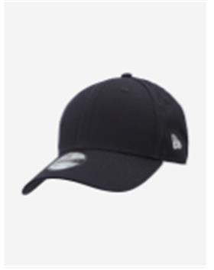 | Бейсболка | 11179831WHI | черный | 11179831 | WHI | 11179831-WHI o/s Бейсболка NE BASIC 9FORTY NEW ERA NVYWHI черный р. o/s | КИТАЙ | 10013160/190522/3256520/1 | 100% Хлопок | Унисекс | 1163.57 |  |  |  | 20
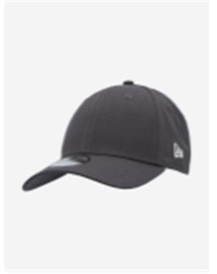 | Бейсболка | 11179834GRAPWHI | серый | 11179834 | GRAPWHI | 11179834-GRAPWHI o/s Бейсболка NE BASIC 9FORTY NEW ERA GRHWHI серый р. o/s | КИТАЙ | 10013160/190522/3256520/1 | 100% Хлопок | Унисекс | 1163.57 |  |  |  | 20
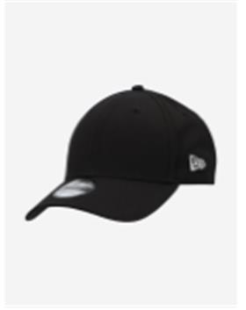 | Бейсболка | 11179866BLKWHI | черный | 11179866 | BLKWHI | 11179866-BLKWHI o/s Бейсболка NE BASIC 9FORTY NEW ERA BLKWHI черный р. o/s | КИТАЙ | 10013160/190522/3256520/1 | 100% Хлопок | Унисекс | 1163.57 |  |  |  | 20
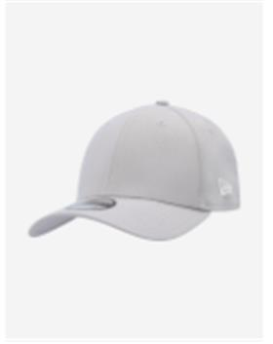 | Бейсболка | 11179873GRAWHI | серый | 11179873 | GRAWHI | 11179873-GRAWHI M/L Бейсболка NE BASIC 39THIRTY NEW ERA GRAWHI серый р. M/L | КИТАЙ | 10013160/190522/3256520/1 | 95% Полиэстер - 5% Эластан | Унисекс | 1117.12 |  |  |  |  |  | 2 |  | 2
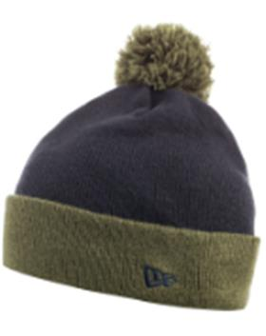 | Шапка с помпоном | 11277642NVYRIG | темно-синий / зеленый | 11277642 | NVYRIG | 11277642-NVYRIG o/s Шапка Contrast Cuff Bobble Hat синий/зелёный р.o/s | КИТАЙ | 10702070/150721/0216063/3 | 100% Акрил | Унисекс | 465.2 |  |  |  | 6
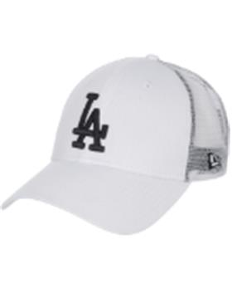 | Бейсболка | 11379840WHT | белый | 11379840 | WHT | 11379840-WHT o/s Бейсболка CORE 940 TRUCKER LOSDOD белый р. o/s | КИТАЙ | 10013160/200422/3213662/1 | 100% хлопок | Унисекс | 750.95 | LOSDOD | MLB | Los Angeles Dodgers | 6
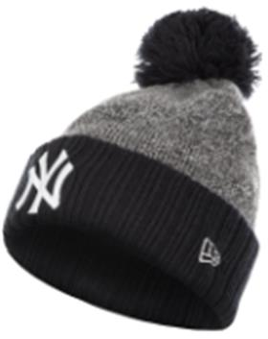 | Шапка с помпоном | 11448329OTC | серый / черный | 11448329 | OTC | 11448329-OTC o/s Шапка MLB HEATHER BOBBLE NEYYAN HGROTC серый/синий р. o/s | КИТАЙ | 10702070/220720/0164196/3 | 100% акрил | Унисекс | 756.12 | NEYYAN | MLB | New York Yankees | 4
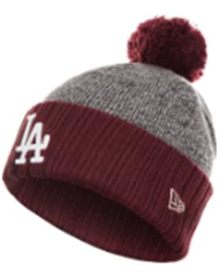 | Шапка с помпоном | 11448330OTC | серый / бордовый | 11448330 | OTC | 11448330-OTC o/s Шапка MLB HEATHER BOBBLE LOSDOD HGRMRN серый/бордовый р. o/s | КИТАЙ | 10702070/220720/0164196/3 | 100% акрил | Унисекс | 756.12 | LOSDOD | MLB | Los Angeles Dodgers | 4
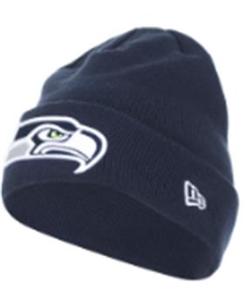 | Шапка вязаная | 11448333BLU | темно-синий | 11448333 | BLU | 11448333-BLU o/s Шапка CUFF KNIT NEYGIA ROYAL BLUE синий р. o/s | КИТАЙ | 10702070/220720/0164196/3 | 100% акрил | Унисекс | 581.5 | NEYGIA | NFL | New York Giants | 3
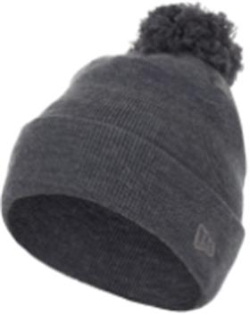 | Шапка с помпоном | 11600974GRH | серый | 11600974 | GRH | 11600974-GRH o/s Шапка Tonal Bobble Knit Hat серый р.o/s | КИТАЙ | 10702070/150721/0216063/3 | 100% Акрил | Унисекс | 465.2 |  |  |  | 9
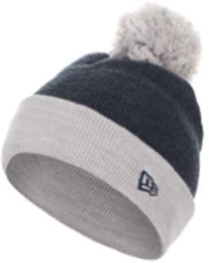 | Шапка с помпоном | 11601006NVYGRY | темно-синий / белый | 11601006 | NVYGRY | 11601006-NVYGRY o/s Шапка Contrast Cuff Bobble Hat синий р.o/s | КИТАЙ | 10702070/150721/0216063/3 | 100% акрил | Унисекс | 465.2 |  |  |  | 7
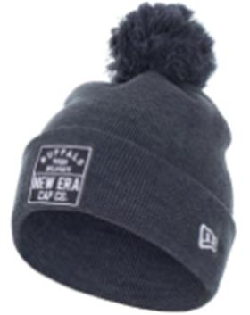 | Шапка с помпоном | 11601067HNV | синий | 11601067 | HNV | 11601067-HNV o/s Шапка CUFF KNIT BOBBLE NE NAVY синий р. o/s | КИТАЙ | 10702070/180820/0191959/1 | 100% Акрил | Унисекс | 465.2 |  |  |  | 7
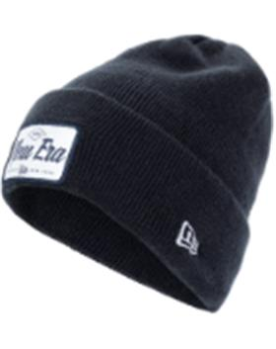 | Шапка вязаная | 12033074NAV | темно-синий | 12033074 | NAV | 12033074-NAV o/s Шапка Wide Cuff Patch Knit Hat синий р.o/s | КИТАЙ | 10013160/310821/0534183/1 | 100% акрил | Унисекс | 744.59 |  |  |  | 20
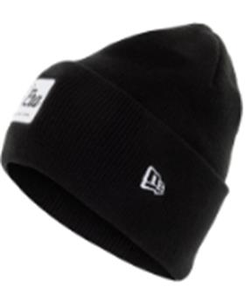 | Шапка вязаная | 12033078BLK | черный | 12033078 | BLK | 12033078-BLK o/s Шапка Wide Cuff Patch Knit Hat черный р.o/s | КИТАЙ | 10013160/310821/0534183/1 | 100% акрил | Унисекс | 744.59 |  |  |  | 30
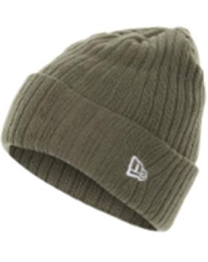 | Шапка вязаная | 12033099NOV | оливковый | 12033099 | NOV | 12033099-NOV o/s Шапка CUFF KNIT NE NAVY LIC 915 зелёный р. o/s | КИТАЙ | 10702070/180820/0191959/1 | 100% акрил | Унисекс | 581.5 |  |  |  | 2
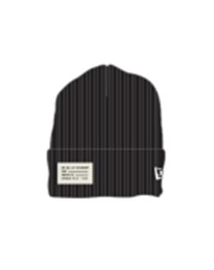 | Шапка вязаная | 12033103BLK | черный | 12033103 | BLK | 12033103-BLK o/s Шапка CUFF KNIT NE BLACK LIC 915 черный р. o/s | КИТАЙ | 10702070/220720/0164196/3 | 100% акрил | Унисекс | 581.5 |  |  |  | 4
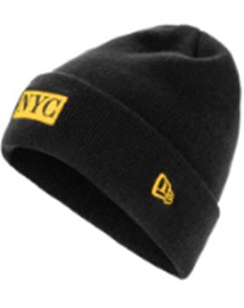 | Шапка вязаная | 12033128BLK | черный | 12033128 | BLK | 12033128-BLK o/s Шапка NYC Emb Knit Hat черный р.o/s | КИТАЙ | 10013160/310821/0534183/3 | 100% акрил | Унисекс | 750.95 |  |  |  | 5
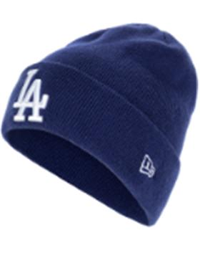 | Шапка вязаная | 12033266LOSDOD | синий | 12033266 | LOSDOD | 12033266-LOSDOD o/s Шапка CUFF KNIT LOSOD DARK ROYAL LIC 805 синий р. o/s | КИТАЙ | 10702070/220720/0164196/3 | 100% акрил | Унисекс | 581.5 | LOSDOD | MLB | Los Angeles Dodgers | 2
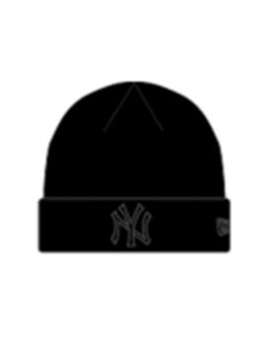 | Шапка вязаная | 12122729BLKBLK | черный | 12122729 | BLKBLK | 12122729-BLKBLK o/s Шапка MLB ESSENTIAL CUFF KNIT NEYYAN BLKBLK Hat черный р.o/s | КИТАЙ | 10013160/130921/0561488/2 | 100% акрил | Унисекс | 1396.52 | NEYYAN | MLB | New York Yankees | 11
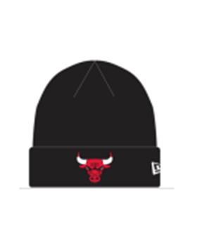 | Шапка вязаная | 12156075OTC | черный | 12156075 | OTC | 12156075-OTC o/s Шапка NBA ESSENTIAL KNIT CUFF CHIBUL BLKOTC Hat черный р.o/s | КИТАЙ | 10013160/130921/0561488/2 | 100% акрил | Унисекс | 1396.52 | CHIBUL | NBA | Chicago Bulls | 7
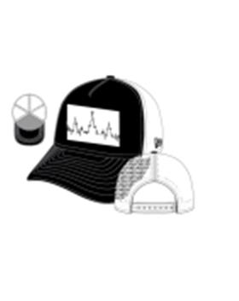 | бейсболка с сеточкой | 12162668BLK | черный | 12162668 | BLK | 12162668-BLK o/s Бейсболка HEART RATE TRUCKER черный р. o/s | КИТАЙ | 10702070/070421/0094616/1 | 100% хлопок | Унисекс | 791.16 |  |  |  | 3
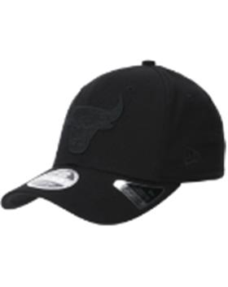 | Бейсболка | 12285245BLK | черный | 12285245 | BLK | 12285245-BLK S/M Бейсболка TONAL BLACK 950 SS CHIBUL BLK чёрный р. S/M | КИТАЙ | 10702070/300322/3112884/1 | 97% Хлопок - 3% Эластан | Унисекс | 1769.05 | CHIBUL | NBA | Chicago Bulls |  |  | 4
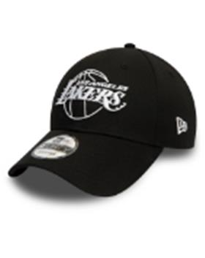 | Бейсболка | 12292584BLK | черный | 12292584 | BLK | 12292584-BLK o/s Бейсболка NBA ESSENTIAL OUTLINE 940 LOSLAK BLK чёрный р. o/s | КИТАЙ | 10013160/190522/3256520/1 | 100% хлопок | Унисекс | 1210.25 | LOSLAK | NBA | Los Angeles Lakers | 13
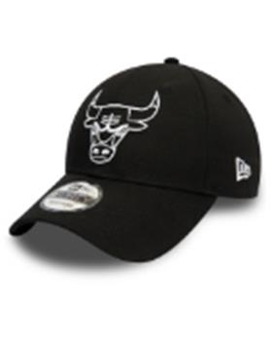 | Бейсболка | 12292586BLK | черный | 12292586 | BLK | 12292586-BLK o/s Бейсболка NBA ESSENTIAL OUTLINE 940 CHIBUL BLK чёрный р. o/s | КИТАЙ | 10013160/190522/3256520/1 | 100% хлопок | Унисекс | 1210.25 | CHIBUL | NBA | Chicago Bulls | 11
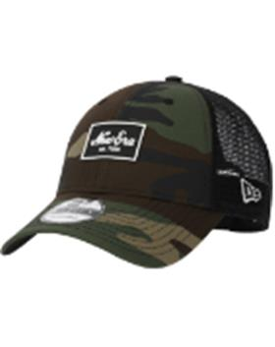 | бейсболка с сеточкой | 12309046NOL | камуфляж | 12309046 | NOL | 12309046-NOL o/s Бейсболка NEW ERA RUBBER LOGO TRUCKER оливковый р. o/s | КИТАЙ | 10702070/070421/0094616/1 | 100% хлопок | Унисекс | 997.4 |  |  |  | 3
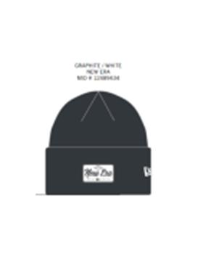 | Шапка вязаная | 12489434GRAWHT | темно-серый | 12489434 | GRAWHT | 12489434-GRAWHT o/s Шапка Wide Cuff Patch Knit Hat серый р.o/s | КИТАЙ | 10013160/310821/0534183/1 | 100% акрил | Унисекс | 744.59 |  |  |  | 9
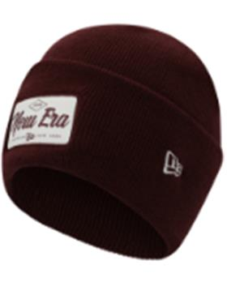 | Шапка вязаная | 12489435BURWHT | бордовый | 12489435 | BURWHT | 12489435-BURWHT o/s Шапка Wide Cuff Patch Knit Hat бордовый р.o/s | КИТАЙ | 10013160/310821/0534183/1 | 100% акрил | Унисекс | 558.33 |  |  |  | 6
 | Шапка вязаная | 12489441. | розовый | 12489441 | PNK | 12489441-PNK o/s Шапка CUFF KNIT PINK/CARDINA розовый р. o/s | КИТАЙ | 10702070/220720/0164196/3 | 100% акрил | Унисекс | 581.5 |  |  |  | 4
 | Шапка вязаная | 12489454. | синий | 12489454 | NVY | 12489454-NVY o/s Шапка CUFF KNIT OAKATH NAVY LIC 805 синий р. o/s | КИТАЙ | 10702070/220720/0164196/3 | 100% акрил | Унисекс | 581.5 | OAKATH | MLB | Oakland Athletics | 4
 | Шапка вязаная | 12489459. | синий | 12489459 | NVY | 12489459-NVY o/s Шапка CUFF KNIT BOBBLE MLB NEYYAN NVYWHI синий р. o/s | КИТАЙ | 10702070/220720/0164196/3 | 100% акрил | Унисекс | 756.12 | NEYYAN | MLB | New York Yankees | 2
 | Шапка вязаная | 12489460. | черный | 12489460 | BLK | 12489460-BLK o/s Шапка CUFF KNIT BOBBLE NEYYAN BLACK LIC 1500 черный р. o/s | КИТАЙ | 10702070/220720/0164196/3 | 100% акрил | Унисекс | 756.12 | NEYYAN | MLB | New York Yankees | 4
 | Шапка вязаная | 12489461. | бордовый | 12489461 | MRN | 12489461-MRN o/s Шапка CUFF KNIT BOBBLE LOSDOD MAROON LIC 1500 бордовый р. o/s | КИТАЙ | 10702070/220720/0164196/3 | 100% акрил | Унисекс | 756.12 | LOSDOD | MLB | Los Angeles Dodgers | 4
 | Шапка вязаная | 12505744. | серый | 12505744 | NVYSCA | 12505744-NVYSCA o/s Шапка TEAM POM LIC 12027 KNIT BOSRED NVYSCA серый р. o/s | КИТАЙ | 10216170/210820/0217228/2 | 100% акрил | Унисекс | 698.03 | BOSRED | MLB | Boston Red Sox | 4
 | Шапка вязаная | 12505771. | оливковый | 12505771 | NOV | 12505771-NOV o/s Шапка NE FLECK CUFF LIC 1505 KNIT NOV оливковый р. o/s | КИТАЙ | 10702070/220720/0164196/3 | 10% хлопок - 10% шерсть - 25% нейлон - 55% акрил | Унисекс | 581.5 |  |  |  | 4
 | Шапка вязаная | 12505772. | бордовый | 12505772 | MRN | 12505772-MRN o/s Шапка NE FLECK CUFF LIC 1505 KNIT MRN бордовый р. o/s | КИТАЙ | 10702070/170820/0191945/1 | 10% хлопок - 10% шерсть - 25% нейлон - 55% акрил | Унисекс | 581.5 |  |  |  | 4
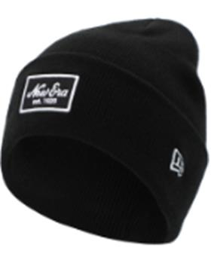 | Шапка вязаная | 12505779BLK | черный | 12505779 | BLK | 12505779-BLK o/s Шапка NE Essential Cuff Knit чёрный р. o/s | КИТАЙ | 10702070/150721/0216063/3 | 100% акрил | Унисекс | 744.59 |  |  |  | 12
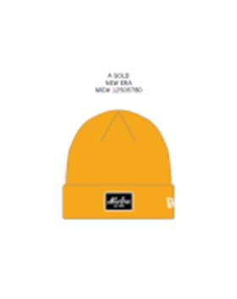 | Шапка вязаная | 12505780AGD | желтый | 12505780 | AGD | 12505780-AGD o/s Шапка NE Essential Cuff Knit желтый р. o/s | КИТАЙ | 10702070/150721/0216063/3 | 100% акрил | Унисекс | 558.33 |  |  |  | 7
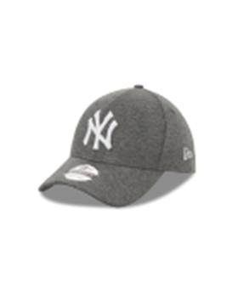 | Бейсболка | 12523896GRHWHI | серый | 12523896 | GRHWHI | 12523896-GRHWHI o/s Бейсболка JERSEY 9FORTY NEYYAN GRHWHI серый р. o/s | КИТАЙ | 10013160/151121/0716257/16 | 100% Хлопок | Унисекс | 1687.44 | NEYYAN | MLB | New York Yankees | 13
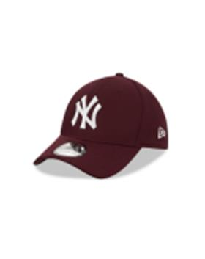 | Бейсболка | 12523908MRNWHI | бордовый | 12523908 | MRNWHI | 12523908-MRNWHI L/XL Бейсболка DIAMOND ERA 3930 NEYYAN MRNWHI Baseball cap бордовый р.L/XL | БАНГЛАДЕШ | 10702070/291121/3005284/1 | 100% Полиэстер | Унисекс | 1722.48 | NEYYAN | MLB | New York Yankees |  |  |  |  |  |  | 6
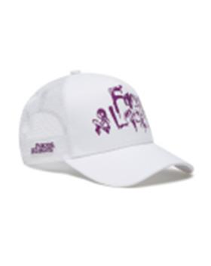 | Бейсболка | 12573358WHI | белый | 12573358 | WHI | 12573358-WHI o/s Бейсболка F AND L 940 AFRAME WHI белый р. o/s | КИТАЙ | 10702070/140521/0137129/2 | 100% хлопок | Унисекс | 1978.48 |  |  |  | 6
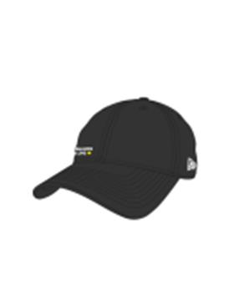 | Бейсболка | 12881461BLK | черный | 12881461 | BLK | 12881461-BLK o/s Бейсболка FL 15TH A CASUAL CLASSIC BLK черный р. o/s | КИТАЙ | 10013160/051121/0692639/3 | 100% полиэстер | Унисекс | 1978.48 |  |  |  | 12
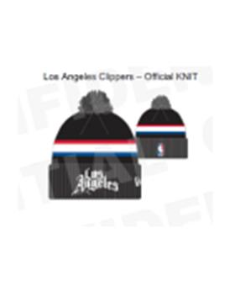 | Шапка с помпоном | 60102591OTC | серый | 60102591 | OTC | 60102591-OTC o/s Шапка NBA20 CITY OFF KNIT LOSCLI OTCLOS ANGELES CLIPPERS серый р. o/s | КИТАЙ | 10013160/081220/0707623/1 | 100% акрил | Унисекс | 1454.61 | LOSCLI | NBA | Los Angeles Clippers | 3
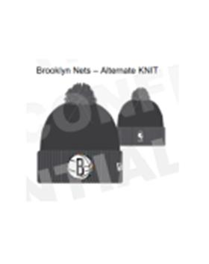 | Шапка с помпоном | 60102707OTC | серый | 60102707 | OTC | 60102707-OTC o/s Шапка NBA20 CITY ALT KNIT BRONET OTCBROOKLYN NETS серый р. o/s | КИТАЙ | 10013160/081220/0707623/1 | 100% акрил | Унисекс | 1454.61 | OTCBROOKLYN | NBA | Brooklyn Nets | 3
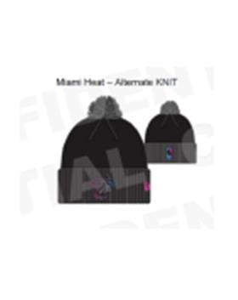 | Шапка т помпоном | 60102809OTC | темно-серый | 60102809 | OTC | 60102809-OTC o/s Шапка NBA20 CITY ALT KNIT MIAHEA OTCMIAMI HEAT серый р. o/s | КИТАЙ | 10013160/081220/0707623/1 | 100% акрил | Унисекс | 1454.61 | MIAHEA | NBA | Miami Heat | 3
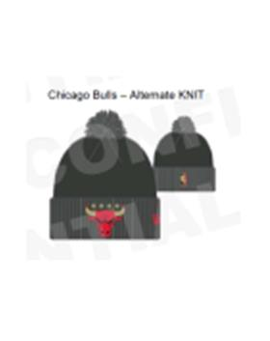 | Шапка с помпоном | 60102842OTC | серый | 60102842 | OTC | 60102842-OTC o/s Шапка NBA20 CITY ALT KNIT CHIBUL OTCCHICAGO BULLS серый р. o/s | КИТАЙ | 10013160/081220/0707623/1 | 100% акрил | Унисекс | 1454.61 | CHIBUL | NBA | Chicago Bulls | 7
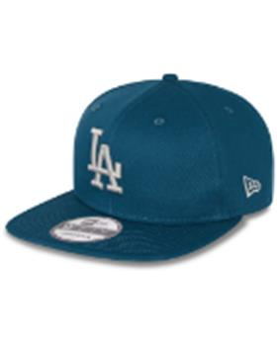 | Бейсболка с прямым козырьком | 60137461CDT | синий | 60137461 | CDT | 60137461-CDT M/L Бейсболка LEAGUE ESSENTIAL 9FIFTY LOSDOD CDT синий р. M/L | БАНГЛАДЕШ | 10216170/190521/0143312/1 | 100% хлопок | Унисекс | 1256.82 | LOSDOD | MLB | Los Angeles Dodgers |  |  | 3 |  | 3
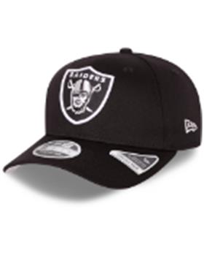 | бейсболка | 60137517BLK | черный | 60137517 | BLK | 60137517-BLK M/L Бейсболка TEAM COLOUR 9FIFTY STSP LASRAI BLK черный р. M/L | КИТАЙ | 10216170/110222/3041742/1 | 97% Хлопок - 3% Эластан | Унисекс | 1769.05 | LASRAI | NFL | Las Vegas Raiders |  |  | 2 |  | 2
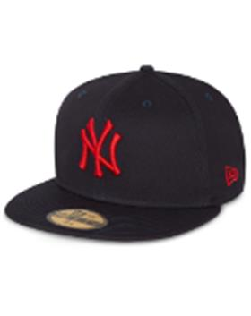 | Бейсболка с прямым козырьком | 60137527NVYSCA | черный | 60137527 | NVYSCA | 60137527-NVYSCA 7 1/2 Бейсболка LEAGUE ESSENTIAL 59FIFTY NEYYAN NVYSCA синий р. 7 1/2 | БАНГЛАДЕШ | 10216170/190521/0143312/1 | 100% хлопок | Унисекс | 1303.39 | NEYYAN | MLB | New York Yankees |  |  |  |  |  |  | 2
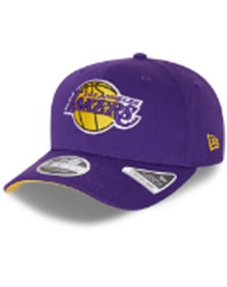 | бейсболка | 60137571TRP | фиолетовый | 60137571 | TRP | 60137571-TRP M/L Бейсболка TEAM COLOUR 9FIFTY STSP LOSLAK TRP фиолетовый р. M/L | КИТАЙ | 10216170/110222/3041742/1 | 97% Хлопок - 3% Эластан | Унисекс | 1769.05 | LOSLAK | NBA | Los Angeles Lakers |  |  | 5 |  | 5
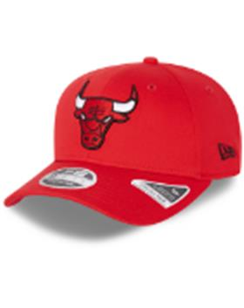 | бейсболка | 60137572FDR | красный | 60137572 | FDR | 60137572-FDR M/L Бейсболка TEAM COLOUR 9FIFTY STSP CHIBUL FDR красный р. M/L | КИТАЙ | 10216170/110222/3041742/1 | 97% Хлопок - 3% Эластан | Унисекс | 1769.05 | CHIBUL | NBA | Chicago Bulls |  |  | 4 |  | 4
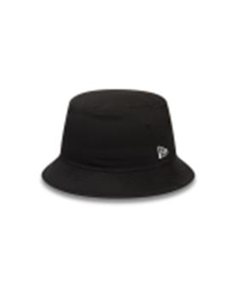 | Панама | 60141477. | черный | 60141477 | BLK | 60141477-. L Панама NE ESSENTIAL TAPERED BUCKET BLK черный р. L | КИТАЙ | 10013160/240921/0589703/3 | 100% хлопок | Унисекс | 1117.12 |  |  |  |  | 2 |  | 3 |  | 2
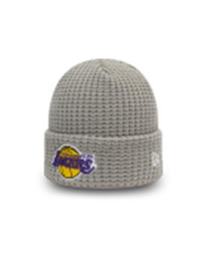 | Шапка вязаная | 60141518. | серый | 60141518 | GRA | 60141518-. o/s Шапка TEAM WAFFLE KNIT LOSLAK GRA серый р. o/s | КИТАЙ | 10013160/051021/0615618/1 | 100% акрил | Унисекс | 1536.22 | LOSLAK | NBA | Los Angeles Lakers | 6
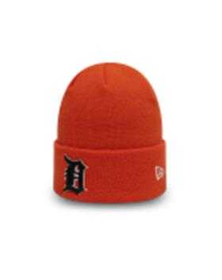 | Шапка вязаная | 60141613. | оранжевый | 60141613 | ORG | 60141613-. o/s Шапка LEAGUE ESS CUFF KNIT DETTIG ORG оранжевый р. o/s | КИТАЙ | 10013160/051021/0615618/1 | 100% акрил | Унисекс | 1070.56 |  |  |  | 2
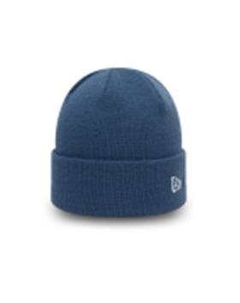 | Шапка вязаная | 60141649. | синий | 60141649 | IND | 60141649-. o/s Шапка NE POP SHORT CUFF KNIT IND синий р. o/s | КИТАЙ | 10702070/270721/0229785/3 | 100% акрил | Унисекс | 930.86 |  |  |  | 8
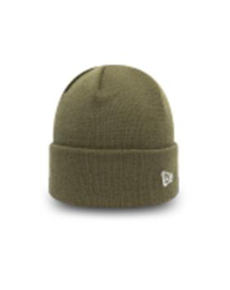 | Шапка вязаная | 60141650. | оливковый | 60141650 | NOV | 60141650-. o/s Шапка NE POP SHORT CUFF KNIT NOV оливковый р. o/s | КИТАЙ | 10702070/270721/0229785/3 | 100% акрил | Унисекс | 930.86 |  |  |  | 8
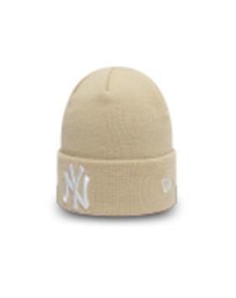 | Шапка вязаная | 60141694. | песочный | 60141694 | STN | 60141694-. o/s Шапка LEAGUE ESS CUFF KNIT NEYYAN STN песочный р. o/s | КИТАЙ | 10702070/270721/0229785/3 | 100% акрил | Унисекс | 1396.52 | NEYYAN | MLB | New York Yankees | 2
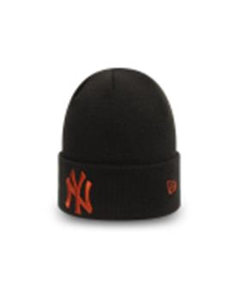 | Шапка вязаная | 60141713. | черный | 60141713 | BLKFUR | 60141713-. o/s Шапка LEAGUE ESS CUFF KNIT NEYYAN BLKFUR черный р. o/s | КИТАЙ | 10702070/270721/0229785/3 | 100% акрил | Унисекс | 1396.52 | NEYYAN | MLB | New York Yankees | 9
 | Шапка вязаная | 60141714. | черный | 60141714 | BLKTEL | 60141714-. o/s Шапка LEAGUE ESS CUFF KNIT NEYYAN BLKTEL черный р. o/s | КИТАЙ | 10702070/270721/0229785/3 | 100% акрил | Унисекс | 1396.52 | NEYYAN | MLB | New York Yankees | 11
 | Шапка вязаная | 60141872. | бордовый | 60141872 | MRN | 60141872-. o/s Шапка TEAM CUFF BEANIE NEYYAN MRN бордовый р. o/s | КИТАЙ | 10702070/270721/0229785/3 | 100% акрил | Унисекс | 1117.12 | NEYYAN | MLB | New York Yankees | 13
 | Шапка вязаная | 60141873. | коричневый | 60141873 | WHT | 60141873-. o/s Шапка TEAM CUFF BEANIE NEYYAN WHT коричневый р. o/s | КИТАЙ | 10702070/270721/0229785/3 | 100% акрил | Унисекс | 1117.12 | NEYYAN | MLB | New York Yankees | 8
 | бейсболка | 60142926. | синий | 60142926 | DRYWHI | 60142926-. o/s Бейсболка RUBBER LOGO 940 TRUCKER ATHMAD DRYWHI синий р. o/s | КИТАЙ | 10013160/180821/0507560/1 | 100% хлопок | Унисекс | 1070.56 |  |  |  | 6
 | бейсболка | 60142978. | зелёный | 60142978 | LTCKGR | 60142978-. o/s Бейсболка POP VISOR 940 FAI LTCKGR белый, зелёный р. o/s | КИТАЙ | 10013160/151121/0716257/16 | 100% хлопок | Унисекс | 884.29 | FAI | UEFA | FA Ireland | 3
 | Шапка с помпоном | 60143362. | синий | 60143362 | LNV | 60143362-. o/s Шапка WORDMARK STRIPE CUFF BOBBLE CHELFC LNV синий р. o/s | КИТАЙ | 10013160/151121/0716257/17 | 100% акрил | Унисекс | 1163.69 | CHELFC | EPL | Chelsea | 3
 | Шапка вязаная | 60143365. | синий | 60143365 | CAB | 60143365-. o/s Шапка HERITAGE 50s CUFF KNIT CHELFC CAB синий р. o/s | КИТАЙ | 10013160/151121/0716257/17 | 100% акрил | Унисекс | 1070.56 | CHELFC | EPL | Chelsea | 9
 | бейсболка | 60143369. | синий | 60143369 | WHI | 60143369-. o/s Бейсболка FADE 940 CHELFC WHI синий р. o/s | КИТАЙ | 10013160/021221/3005264/1 | 100% полиэстер | Унисекс | 1070.56 | CHELFC | EPL | Chelsea | 12
 | бейсболка с сеточкой | 60143379. | синий | 60143379 | CAB | 60143379-. o/s Бейсболка COTTON 940 EFTRUCKER CHELFC CAB синий р. o/s | КИТАЙ | 10013160/151121/0716257/16 | 100% хлопок | Унисекс | 1070.56 | CHELFC | EPL | Chelsea | 12
 | бейсболка | 60143386. | красный | 60143386 | SCA | 60143386-. o/s Бейсболка RUBBER PATCH 940 MANUTD SCA красный р. o/s | КИТАЙ | 10013160/151121/0716257/16 | 100% полиэстер | Унисекс | 1163.69 | MANUTD | EPL | Manchester United | 6
 | бейсболка | 60143387. | черный | 60143387 | BLK | 60143387-. o/s Бейсболка RIPSTOP 9FORTY MANUTD BLK черный р. o/s | КИТАЙ | 10013160/021221/3005264/1 | 100% полиэстер | Унисекс | 1070.56 | MANUTD | EPL | Manchester United | 12
 | бейсболка с сеточкой | 60143388. | черный | 60143388 | BLK | 60143388-. o/s Бейсболка DEVIL LINE PRINT 940 TRUCKER MANUTD BLK черный р. o/s | КИТАЙ | 10013160/021221/3005264/1 | 100% хлопок | Унисекс | 1210.25 | MANUTD | EPL | Manchester United | 12
 | бейсболка | 60143391. | красный | 60143391 | SCA | 60143391-. o/s Бейсболка CORD PATCH 9FORTY MANUTD SCA красный р. o/s | КИТАЙ | 10013160/151121/0716257/16 | 81% хлопок - 19% вискоза | Унисекс | 1163.69 | MANUTD | EPL | Manchester United | 6
 | Шапка с помпоном | 60143393. | серый | 60143393 | GRABLK | 60143393-. o/s Шапка WORDMARK BOBBLE CUFF KNIT MANUTD GRABLK серый р. o/s | КИТАЙ | 10013160/151121/0716257/17 | 100% акрил | Унисекс | 1163.69 | MANUTD | EPL | Manchester United | 6
 | Шапка вязаная | 60143394. | красный | 60143394 | BLKSCA | 60143394-. o/s Шапка STRIPE SKULL KNIT MANUTD BLKSCA красный р. o/s | КИТАЙ | 10013160/151121/0716257/17 | 100% акрил | Унисекс | 884.29 | MANUTD | EPL | Manchester United | 6
 | бейсболка | 60143400. | черный / красный | 60143400 | NVY | 60143400-. o/s Бейсболка PATCH 9FORTY MANUTD NVY тёмно-синий р. o/s | КИТАЙ | 10013160/021221/3005264/1 | 100% Хлопок | Унисекс | 1582.78 | MANUTD | EPL | Manchester United | 9
 | Шапка с помпоном | 60143408. | черный / красный | 60143408 | BLKSCA | 60143408-. o/s Шапка WORDMARK BOBBLE CUFF KNIT MANUTD BLKSCA красный р. o/s | КИТАЙ | 10013160/151121/0716257/17 | 100% акрил | Унисекс | 1163.69 | MANUTD | EPL | Manchester United | 9
 | бейсболка | 60143421. | белый | 60143421 | WHI | 60143421-. o/s Бейсболка RUBBER PATCH 9FORTY TOTHOT WHI белый р. o/s | КИТАЙ | 10013160/151121/0716257/16 | 100% полиэстер | Унисекс | 1163.69 |  |  |  | 10
 | Шапка вязаная | 60143425. | темно-синий | 60143425 | LNV | 60143425-. o/s Шапка STRIPE SKULL KNIT TOTHOT LNV тёмно-синий р. o/s | КИТАЙ | 10013160/151121/0716257/17 | 100% акрил | Унисекс | 884.29 |  |  |  | 6
 | Шапка вязаная | 60144009BLU | бирюзовый | 60144009 | BLU | 60144009-BLU o/s Шапка Womens MLB Cuff Knit голубой р. o/s | КИТАЙ | 10702070/150721/0216063/3 | 100% акрил | Женский | 558.33 |  |  |  | 2
 | Шапка вязаная | 60144011GRP | серый | 60144011 | GRP | 60144011-GRP o/s Шапка Womens MLB Cuff Knit серый р. o/s | КИТАЙ | 10702070/150721/0216063/3 | 100% акрил | Женский | 744.59 |  |  |  | 10
 | Бейсболка | 60179011NVY | темно-синий | 60179011 | NVY | 60179011-. o/s Бейсболка ESSENTIAL COTTON 920 CRYPAL NVY тёмно-синий р. o/s | КИТАЙ | 10013160/021221/3005264/1 | 100% хлопок | Унисекс | 884.29 |  |  |  | 10
 | Бейсболка | 60221462BLK | черный | 60221462 | BLK | 60221462-BLK o/s Бейсболка SEASONAL 9FORTY MANUTD BLK черный р. o/s | БАНГЛАДЕШ | 10013160/040522/3231169/16 | 100% Хлопок | Унисекс | 1512.82 | MANUTD | EPL | Manchester United | 12
 | Панама | 60222226NOV | оливковый | 60222226 | NOV | 60222226-NOV L Панама NE ESSENTIAL TAPERED BUCKET NEWERA NOV зеленый р. L | БАНГЛАДЕШ | 10216170/040522/3090058/2 | 100% Хлопок | Унисекс | 1862.06 |  |  |  |  | 2 |  | 3 |  | 3
 | Панама | 60222227STN | белый | 60222227 | STN | 60222227-STN L Панама NE ESSENTIAL TAPERED BUCKET NEWERA STN бежевый р. L | БАНГЛАДЕШ | 10216170/170322/3071306/2 | 100% Хлопок | Унисекс | 1862.06 |  |  |  |  |  |  | 3 |  | 3
 | Панама | 60222249ATB | синий | 60222249 | ATB | 60222249-ATB L Панама NE ESSENTIAL TAPERED BUCKET NEWERA ATB синий р. L | БАНГЛАДЕШ | 10216170/040522/3090058/2 | 100% Хлопок | Унисекс | 1862.06 |  |  |  |  | 2 |  | 3 |  | 2
 | Панама | 60222255URC | камуфляж / белый | 60222255 | URC | 60222255-URC L Панама PATTERNED TAPERED BUCKET NEWERA URC белый р. L | КИТАЙ | 10013160/130422/3203188/5 | 100% Хлопок | Унисекс | 1978.48 |  |  |  |  | 2 |  | 3 |  | 3
 | бейсболка с сеточкой | 60222258DKG | темно-зеленый | 60222258 | DKG | 60222258-DKG o/s Бейсболка NE HERITAGE TRUCKER NEWERA DKG зеленый р. o/s | КИТАЙ | 10013160/060522/3236120/1 | 100% хлопок | Унисекс | 1978.48 |  |  |  | 8
 | Панама | 60222310NVY | темно-синий | 60222310 | NVY | 60222310-NVY L Панама TEAM TAB TAPERED BUCKET NEYYAN NVY синий р. L | БАНГЛАДЕШ | 10013160/050522/3233670/16 | 100% Хлопок | Унисекс | 1978.48 | NEYYAN | MLB | New York Yankees |  | 2 |  |  |  | 2
 | Панама | 60222327BLK | черный | 60222327 | BLK | 60222327-BLK M Панама NE ESSENTIAL TAPERED BUCKET NEWERA BLK черный р. M | БАНГЛАДЕШ | 10013160/050522/3233670/16 | 100% Хлопок | Унисекс | 1862.06 |  |  |  |  |  |  | 6
 | Панама | 60222332BLK | черный | 60222332 | BLK | 60222332-BLK L Панама NE TRI PATCH BUCKET NEWERA BLK черный р. L | КИТАЙ | 10013160/060522/3236120/3 | 100% Полиэстер | Унисекс | 1978.48 |  |  |  |  | 2 |  | 3 |  | 3
 | Бейсболка | 60222375CAR | красный | 60222375 | CAR | 60222375-CAR o/s Бейсболка NE HERITAGE 9FORTY NEWERA CAR красный р. o/s | КИТАЙ | 10013160/060522/3236120/1 | 100% Хлопок | Унисекс | 1687.44 |  |  |  | 6
 | Панама | 60222382GRP | серый | 60222382 | GRP | 60222382-GRP L Панама PATTERNED TAPERED BUCKET NEWERA GRP серый р. L | КИТАЙ | 10013160/060522/3236120/3 | 100% Хлопок | Унисекс | 1978.48 |  |  |  |  | 1 |  | 3 |  | 3
 | Бейсболка | 60222405PLM | розовый | 60222405 | PLM | 60222405-PLM o/s Бейсболка WMNS JERSEY 9FORTY NEYYAN PLM розовый р. o/s | КИТАЙ | 10013160/060522/3236120/1 | 100% Хлопок | Женский | 1687.44 | NEYYAN | MLB | New York Yankees | 8
 | Бейсболка с сеточкой | 60222423SGR | серый | 60222423 | SGR | 60222423-SGR o/s Бейсболка TEAM ARCH 9FORTY LASRAI SGR серый р. o/s | КИТАЙ | 10013160/060522/3236120/1 | 100% Полиэстер | Унисекс | 1978.48 | LASRAI | NFL | Las Vegas Raiders | 6
 | Панама | 60222449PNK | розовый | 60222449 | PNK | 60222449-PNK L Панама WMNS AOP BUCKET NEWERA PNK розовый р. L | КИТАЙ | 10013160/060522/3236120/3 | 100% Хлопок | Женский | 1978.48 |  |  |  |  | 3 |  | 6 |  | 3
 | бейсболка с сеточкой | 60222488NVY | черный | 60222488 | NVY | 60222488-NVY o/s Бейсболка WORDMARK GRAPHIC TRUCKER NEYYAN NVY синий р. o/s | КИТАЙ | 10013160/060522/3236120/1 | 100% хлопок | Унисекс | 1862.06 | NEYYAN | MLB | New York Yankees | 9
 | бейсболка с сеточкой | 60222489GRA | серый | 60222489 | GRA | 60222489-GRA o/s Бейсболка WORDMARK GRAPHIC TRUCKER LOSLAK GRA серый р. o/s | КИТАЙ | 10013160/060522/3236120/1 | 100% хлопок | Унисекс | 1862.06 | LOSLAK | NBA | Los Angeles Lakers | 6
 | Бейсболка | 60222496BLK | черный | 60222496 | BLK | 60222496-BLK o/s Бейсболка BLACK WHITE 9FORTY LOSDOD BLK черный р. o/s | КИТАЙ | 10013160/060522/3236120/1 | 100% Полиэстер | Унисекс | 2153.1 | LOSDOD | MLB | Los Angeles Dodgers | 12
 | Панама | 60222498BSK | розовый | 60222498 | BSK | 60222498-BSK L Панама WMNS NE ESSENTIAL BUCKET NEWERA BSK розовый р. L | БАНГЛАДЕШ | 10216170/010322/3061554/1 | 100% Хлопок | Женский | 1920.27 |  |  |  |  |  |  | 6 |  | 3
 | Панама | 60222505BLK | черный | 60222505 | BLK | 60222505-BLK L Панама TEAM TAB TAPERED BUCKET CHIBUL BLK черный р. L | БАНГЛАДЕШ | 10216170/170322/3071306/2 | 100% Хлопок | Унисекс | 1978.48 | CHIBUL | NBA | Chicago Bulls |  |  |  |  |  | 3
 | Панама | 60222506GRA | светло-серый | 60222506 | GRA | 60222506-GRA L Панама TEAM TAB TAPERED BUCKET NEYYAN GRA серый р. L | БАНГЛАДЕШ | 10216170/040522/3090058/2 | 100% Хлопок | Унисекс | 1978.48 | NEYYAN | MLB | New York Yankees |  | 2 |  |  |  | 2
 | Бейсболка | 60222551BLK | черный | 60222551 | BLK | 60222551-BLK o/s Бейсболка CALI 9FORTY NEWERA BLK черный р. o/s | БАНГЛАДЕШ | 10013160/040522/3231169/16 | 100% Хлопок | Унисекс | 1512.82 |  |  |  | 3
 | Панама | 60222553IRF | светло-синий | 60222553 | IRF | 60222553-IRF L Панама WMNS NE ESSENTIAL BUCKET NEWERA IRF синий р. L | БАНГЛАДЕШ | 10216170/040522/3090058/2 | 100% Хлопок | Женский | 1920.27 |  |  |  |  |  |  | 6 |  | 3

